podział na subregiony

Podział Wielkopolski na subregiony wg przynależności powiatowych urzędów pracy do Oddziałów Wojewódzkiego Urzędu Pracyw Poznaniu
 | powrót do spisu tabel

Tab. 3.1
Tabela 3. Osoby bezrobotne w Wielkopolsce ogółem - maj 2020 r. |  |  |  |  |  |  |  | Powrót do spisu tabel
3.1 Liczba, zmiany i płynność bezrobocia
L.p. | Powiaty | Liczba bezrobotnych w końcu miesiąca | % wzrost/spadek bezrobotnych |  | dane z miesiąca sprawozdawczego
 |  |  | w stosunku do kwietnia 2020 r. | w stosunku do maja 2019 r. | napływ | odpływ
 |  |  |  |  |  | ogółem | z powodu podjęcia pracy
1. | chodzieski | 1,613 | 5.0 | 34.6 | 170 | 93 | 41
2. | czarnkowsko -trzcianecki | 1,713 | 3.9 | 33.1 | 254 | 190 | 130
3. | gnieźnieński | 2,365 | 6.1 | 13.2 | 287 | 150 | 100
4. | gostyński | 1,793 | 2.6 | 3.2 | 161 | 115 | 82
5. | grodziski | 930 | 0.9 | 11.0 | 97 | 89 | 71
6. | jarociński | 1,400 | 7.0 | 41.1 | 195 | 104 | 58
7. | kaliski | 2,480 | 7.1 | 24.6 | 319 | 155 | 101
7a. | - powiat ziemski | 866 | 6.8 | 17.5 | 112 | 57 | 39
7b. | - m. Kalisz | 1,614 | 7.2 | 28.7 | 207 | 98 | 62
8. | kępiński | 696 | 8.1 | 17.2 | 100 | 48 | 37
9. | kolski | 1,538 | 10.6 | 23.0 | 262 | 114 | 77
10. | koniński | 6,528 | 5.0 | 16.7 | 658 | 346 | 216
10a. | - powiat ziemski | 4,235 | 4.4 | 18.6 | 404 | 224 | 147
10b. | - m. Konin | 2,293 | 6.1 | 13.2 | 254 | 122 | 69
11. | kościański | 1,004 | 7.0 | 20.7 | 127 | 61 | 50
12. | krotoszyński | 1,428 | 4.9 | 24.0 | 207 | 140 | 99
13. | leszczyński | 2,122 | 5.3 | 15.1 | 258 | 152 | 103
13a. | - powiat ziemski | 863 | 6.4 | 31.8 | 109 | 57 | 35
13b. | - m. Leszno | 1,259 | 4.5 | 5.9 | 149 | 95 | 68
14. | międzychodzki | 651 | 4.3 | 12.8 | 89 | 62 | 36
15. | nowotomyski | 995 | 14.6 | 42.8 | 186 | 59 | 39
16. | obornicki | 835 | 5.6 | 23.9 | 100 | 56 | 36
17. | ostrowski | 2,722 | 10.2 | 48.4 | 423 | 171 | 112
18. | ostrzeszowski | 1,128 | 3.7 | 11.9 | 142 | 102 | 75
19. | pilski | 2,862 | 6.2 | 19.2 | 348 | 182 | 112
20. | pleszewski | 1,311 | 5.0 | 58.3 | 146 | 84 | 51
21. | poznański | 8,694 | 13.7 | 21.0 | 1,539 | 494 | 296
21a. | - powiat ziemski | 3,250 | 14.5 | 22.8 | 602 | 190 | 120
21b. | - m. Poznań | 5,444 | 13.2 | 20.0 | 937 | 304 | 176
22. | rawicki | 1,122 | 4.7 | 12.4 | 124 | 74 | 56
23. | słupecki | 1,826 | 2.1 | 21.4 | 171 | 134 | 103
24. | szamotulski | 1,273 | 10.2 | 15.8 | 179 | 61 | 45
25. | średzki | 1,751 | 4.2 | 18.2 | 186 | 116 | 83
26. | śremski | 657 | 9.9 | 74.7 | 121 | 62 | 30
27. | turecki | 1,770 | 9.3 | 27.4 | 262 | 111 | 74
28. | wągrowiecki | 1,450 | 4.9 | 25.4 | 158 | 90 | 57
29. | wolsztyński | 634 | 9.3 | 44.7 | 100 | 46 | 34
30. | wrzesiński | 1,563 | 9.1 | 28.4 | 236 | 106 | 65
31. | złotowski | 1,990 | 4.7 | 9.3 | 262 | 172 | 124
Województwo |  | 58,844 | 7.2 | 22.4 | 7,867 | 3,939 | 2,593
Subregion kaliski |  | 11,165 | 7.0 | 32.9 | 1,532 | 804 | 533
Subregion koniński |  | 11,662 | 5.9 | 19.8 | 1,353 | 705 | 470
Subregion leszczyński |  | 6,675 | 5.1 | 14.1 | 770 | 448 | 325
Subregion pilski |  | 9,628 | 5.1 | 22.4 | 1,192 | 727 | 464
Subregion poznański |  | 19,714 | 9.8 | 21.5 | 3,020 | 1,255 | 801

liczba bezrobotnych w podregionach województwa wielkopolskiego w końcu lipca 2004r.
1 | 1

Tab. 4.1
Tabela 4. Bezrobotne kobiety w Wielkopolsce - maj 2020 r. |  |  |  |  |  |  |  |  | Powrót do spisu tabel
4.1 Liczba, zmiany i płynność bezrobocia
L.p. | Powiaty | Liczba bezrobotnych kobiet w końcu miesiąca | % wzrost/spadek |  | % udział bezrobotnych kobiet w ogóle | dane z miesiąca sprawozdawczego
 |  |  | w stosunku do kwietnia 2020 r. | w stosunku do maja 2019 r. |  | napływ | odpływ
 |  |  |  |  |  |  | ogółem | z powodu podjęcia pracy
1. | chodzieski | 933 | 3.4 | 25.6 | 57.8 | 84 | 53 | 18
2. | czarnkowsko -trzcianecki | 902 | 4.8 | 20.9 | 52.7 | 121 | 80 | 57
3. | gnieźnieński | 1,353 | 5.4 | 7.3 | 57.2 | 158 | 89 | 60
4. | gostyński | 1,046 | 1.1 | -1.8 | 58.3 | 78 | 67 | 48
5. | grodziski | 544 | 0.4 | 4.4 | 58.5 | 47 | 45 | 35
6. | jarociński | 834 | 5.2 | 30.5 | 59.6 | 99 | 58 | 26
7. | kaliski | 1,357 | 5.8 | 22.5 | 54.7 | 148 | 74 | 41
7a. | - powiat ziemski | 507 | 6.7 | 15.5 | 58.5 | 57 | 25 | 16
7b. | - m. Kalisz | 850 | 5.2 | 27.1 | 52.7 | 91 | 49 | 25
8. | kępiński | 417 | 7.8 | 13.3 | 59.9 | 60 | 30 | 24
9. | kolski | 900 | 7.8 | 14.8 | 58.5 | 137 | 72 | 50
10. | koniński | 3,871 | 4.0 | 11.0 | 59.3 | 340 | 192 | 105
10a. | - powiat ziemski | 2,597 | 3.3 | 12.3 | 61.3 | 213 | 130 | 74
10b. | - m. Konin | 1,274 | 5.4 | 8.3 | 55.6 | 127 | 62 | 31
11. | kościański | 629 | 3.8 | 12.5 | 62.6 | 59 | 36 | 29
12. | krotoszyński | 825 | 3.5 | 16.0 | 57.8 | 118 | 90 | 63
13. | leszczyński | 1,227 | 5.0 | 9.7 | 57.8 | 126 | 68 | 44
13a. | - powiat ziemski | 504 | 5.0 | 22.3 | 58.4 | 56 | 32 | 16
13b. | - m. Leszno | 723 | 4.9 | 2.3 | 57.4 | 70 | 36 | 28
14. | międzychodzki | 409 | 2.0 | 5.7 | 62.8 | 40 | 32 | 19
15. | nowotomyski | 531 | 12.5 | 43.9 | 53.4 | 87 | 28 | 15
16. | obornicki | 479 | 4.6 | 8.1 | 57.4 | 44 | 23 | 17
17. | ostrowski | 1,442 | 8.7 | 33.6 | 53.0 | 216 | 101 | 70
18. | ostrzeszowski | 713 | 4.4 | 1.6 | 63.2 | 76 | 46 | 35
19. | pilski | 1,637 | 6.0 | 13.8 | 57.2 | 175 | 82 | 50
20. | pleszewski | 733 | 1.8 | 37.5 | 55.9 | 63 | 50 | 29
21. | poznański | 4,765 | 12.4 | 14.6 | 54.8 | 796 | 270 | 159
21a. | - powiat ziemski | 1,885 | 12.6 | 13.8 | 58.0 | 322 | 111 | 72
21b. | - m. Poznań | 2,880 | 12.3 | 15.1 | 52.9 | 474 | 159 | 87
22. | rawicki | 675 | 5.8 | 11.8 | 60.2 | 74 | 37 | 29
23. | słupecki | 1,086 | 1.4 | 14.8 | 59.5 | 92 | 77 | 54
24. | szamotulski | 788 | 9.1 | 7.2 | 61.9 | 98 | 32 | 24
25. | średzki | 1,068 | 4.3 | 19.2 | 61.0 | 98 | 54 | 37
26. | śremski | 382 | 4.4 | 54.0 | 58.1 | 58 | 42 | 20
27. | turecki | 1,056 | 7.9 | 15.3 | 59.7 | 136 | 59 | 39
28. | wągrowiecki | 866 | 4.5 | 15.5 | 59.7 | 75 | 38 | 21
29. | wolsztyński | 344 | 8.9 | 31.8 | 54.3 | 52 | 24 | 17
30. | wrzesiński | 919 | 7.4 | 16.5 | 58.8 | 124 | 61 | 30
31. | złotowski | 1,135 | 6.4 | 1.8 | 57.0 | 133 | 65 | 41
Województwo |  | 33,866 | 6.1 | 14.9 | 57.6 | 4,012 | 2,075 | 1,306
Subregion kaliski |  | 6,321 | 5.5 | 23.0 | 56.6 | 780 | 449 | 288
Subregion koniński |  | 6,913 | 4.6 | 12.7 | 59.3 | 705 | 400 | 248
Subregion leszczyński |  | 3,921 | 4.2 | 8.7 | 58.7 | 389 | 232 | 167
Subregion pilski |  | 5,473 | 5.2 | 14.2 | 56.8 | 588 | 318 | 187
Subregion poznański |  | 11,238 | 8.4 | 14.6 | 57.0 | 1,550 | 676 | 416

liczba bezrobotnych w podregionach województwa wielkopolskiego w końcu lipca 2004r.
1 | 1

Tab. 5.1
Tabela 5. Osoby bezrobotne zamieszkale na wsi w Wielkopolsce - maj 2020 r. |  |  |  |  |  |  |  |  |  | Powrót do spisu tabel
5.1 Liczba, zmiany i płynność bezrobocia
L.p. | Powiaty | Liczba bezrobotnych zamieszkałych na wsi w końcu miesiąca | w tym: | % wzrost/spadek liczby bezrobotnych |  | % udział bezrobotnych zamieszkałych na wsi w ogóle | dane z miesiąca sprawozdawczego
 |  |  | kobiety | w stosunku do kwietnia 2020 r. | w stosunku do maja 2019 r. |  | napływ | odpływ
 |  |  |  |  |  |  |  | ogółem | z powodu podjęcia pracy
1. | chodzieski | 777 | 471 | 4.7 | 30.8 | 48.2 | 70 | 35 | 18
2. | czarnkowsko -trzcianecki | 887 | 462 | 2.4 | 27.1 | 51.8 | 137 | 116 | 80
3. | gnieźnieński | 846 | 486 | 7.0 | 19.0 | 35.8 | 109 | 54 | 38
4. | gostyński | 1,001 | 603 | 3.5 | 3.4 | 55.8 | 94 | 60 | 45
5. | grodziski | 597 | 355 | 1.4 | 12.0 | 64.2 | 62 | 54 | 40
6. | jarociński | 825 | 512 | 7.4 | 44.0 | 58.9 | 114 | 57 | 31
7. | kaliski | 785 | 457 | 6.8 | 15.1 | 31.7 | 101 | 51 | 35
7a. | - powiat ziemski | 785 | 457 | 6.8 | 15.1 | 90.6 | 101 | 51 | 35
7b. | - m. Kalisz | 0 | 0 | 0.0 | 0.0 | 0.0 | 0 | 0 | 0
8. | kępiński | 479 | 291 | 8.4 | 15.7 | 68.8 | 73 | 36 | 30
9. | kolski | 876 | 525 | 8.1 | 20.8 | 57.0 | 147 | 81 | 58
10. | koniński | 3,610 | 2,221 | 4.4 | 17.8 | 55.3 | 341 | 190 | 130
10a. | - powiat ziemski | 3,610 | 2,221 | 4.4 | 17.8 | 85.2 | 341 | 190 | 130
10b. | - m. Konin | 0 | 0 | 0.0 | 0.0 | 0.0 | 0 | 0 | 0
11. | kościański | 489 | 317 | 4.7 | 20.1 | 48.7 | 51 | 29 | 26
12. | krotoszyński | 484 | 275 | 4.8 | 25.4 | 33.9 | 67 | 45 | 36
13. | leszczyński | 810 | 472 | 6.9 | 31.9 | 38.2 | 104 | 52 | 32
13a. | - powiat ziemski | 810 | 472 | 6.9 | 31.9 | 93.9 | 104 | 52 | 32
13b. | - m. Leszno | 0 | 0 | 0.0 | 0.0 | 0.0 | 0 | 0 | 0
14. | międzychodzki | 381 | 232 | 5.2 | 11.4 | 58.5 | 59 | 40 | 22
15. | nowotomyski | 626 | 326 | 13.6 | 45.6 | 62.9 | 113 | 38 | 24
16. | obornicki | 433 | 241 | 7.7 | 24.4 | 51.9 | 61 | 30 | 18
17. | ostrowski | 1,209 | 669 | 10.5 | 45.8 | 44.4 | 196 | 81 | 49
18. | ostrzeszowski | 686 | 454 | 3.3 | 9.4 | 60.8 | 95 | 73 | 55
19. | pilski | 999 | 629 | 4.7 | 17.5 | 34.9 | 120 | 75 | 51
20. | pleszewski | 774 | 448 | 3.8 | 56.4 | 59.0 | 87 | 59 | 34
21. | poznański | 2,039 | 1,191 | 14.6 | 22.9 | 23.5 | 365 | 106 | 71
21a. | - powiat ziemski | 2,039 | 1,191 | 14.6 | 22.9 | 62.7 | 365 | 106 | 71
21b. | - m. Poznań | 0 | 0 | 0.0 | 0.0 | 0.0 | 0 | 0 | 0
22. | rawicki | 539 | 324 | 5.5 | 13.5 | 48.0 | 59 | 31 | 25
23. | słupecki | 1,314 | 778 | 2.0 | 19.1 | 72.0 | 110 | 84 | 63
24. | szamotulski | 656 | 414 | 12.7 | 10.8 | 51.5 | 99 | 25 | 17
25. | średzki | 1,057 | 670 | 4.7 | 21.5 | 60.4 | 118 | 71 | 51
26. | śremski | 268 | 174 | 14.0 | 50.6 | 40.8 | 57 | 24 | 10
27. | turecki | 1,075 | 646 | 9.4 | 31.4 | 60.7 | 160 | 68 | 50
28. | wągrowiecki | 762 | 462 | 3.7 | 19.4 | 52.6 | 78 | 51 | 35
29. | wolsztyński | 456 | 249 | 9.9 | 49.5 | 71.9 | 72 | 31 | 22
30. | wrzesiński | 730 | 454 | 9.6 | 22.5 | 46.7 | 109 | 45 | 29
31. | złotowski | 1,082 | 637 | 2.9 | 12.8 | 54.4 | 132 | 101 | 73
Województwo |  | 27,552 | 16,445 | 6.4 | 22.5 | 46.8 | 3,560 | 1,893 | 1,298
Subregion kaliski |  | 5,242 | 3,106 | 6.7 | 30.9 | 47.0 | 733 | 402 | 270
Subregion koniński |  | 6,875 | 4,170 | 5.1 | 20.4 | 59.0 | 758 | 423 | 301
Subregion leszczyński |  | 3,295 | 1,965 | 5.7 | 19.0 | 49.4 | 380 | 203 | 150
Subregion pilski |  | 4,507 | 2,661 | 3.7 | 20.5 | 46.8 | 537 | 378 | 257
Subregion poznański |  | 7,633 | 4,543 | 9.5 | 22.0 | 38.7 | 1,152 | 487 | 320

liczba bezrobotnych w podregionach województwa wielkopolskiego w końcu lipca 2004r.
0 | 0

Tab. 6.1
Tabela 6. Osoby bezrobotne do 30 roku życia w Wielkopolsce - maj 2020 r. |  |  |  |  |  |  |  |  |  | Powrót do spisu tabel
6.1 Liczba, zmiany i płynność bezrobocia
L.p. | Powiaty | Liczba bezrobotnych do 30 roku życia w końcu miesiąca | w tym: | % wzrost/spadek liczby bezrobotnych |  | % udział bezrobotnych do 30 roku życia w ogóle | dane z miesiąca sprawozdawczego
 |  |  | kobiety | w stosunku do kwietnia 2020 r. | w stosunku do maja 2019 r. |  | napływ | odpływ
 |  |  |  |  |  |  |  | ogółem | z powodu podjęcia pracy
1. | chodzieski | 409 | 252 | 9.1 | 54.9 | 25.4 | 60 | 23 | 15
2. | czarnkowsko -trzcianecki | 510 | 297 | 6.3 | 43.7 | 29.8 | 106 | 70 | 54
3. | gnieźnieński | 616 | 391 | 7.3 | 34.5 | 26.0 | 118 | 69 | 51
4. | gostyński | 569 | 378 | 4.8 | 5.6 | 31.7 | 78 | 47 | 35
5. | grodziski | 315 | 195 | 2.3 | 16.7 | 33.9 | 45 | 36 | 29
6. | jarociński | 473 | 311 | 5.8 | 41.6 | 33.8 | 69 | 39 | 22
7. | kaliski | 693 | 442 | 8.8 | 42.0 | 27.9 | 112 | 55 | 42
7a. | - powiat ziemski | 305 | 197 | 8.9 | 32.6 | 35.2 | 58 | 32 | 23
7b. | - m. Kalisz | 388 | 245 | 8.7 | 50.4 | 24.0 | 54 | 23 | 19
8. | kępiński | 214 | 148 | 13.2 | 13.2 | 30.7 | 46 | 19 | 17
9. | kolski | 524 | 324 | 12.9 | 26.9 | 34.1 | 104 | 43 | 33
10. | koniński | 2,071 | 1,331 | 7.9 | 32.0 | 31.7 | 286 | 129 | 77
10a. | - powiat ziemski | 1,514 | 973 | 7.3 | 29.6 | 35.7 | 194 | 86 | 50
10b. | - m. Konin | 557 | 358 | 9.4 | 38.9 | 24.3 | 92 | 43 | 27
11. | kościański | 299 | 196 | 5.3 | 27.8 | 29.8 | 46 | 27 | 23
12. | krotoszyński | 417 | 244 | 6.6 | 34.5 | 29.2 | 75 | 48 | 31
13. | leszczyński | 624 | 384 | 10.2 | 31.1 | 29.4 | 114 | 54 | 42
13a. | - powiat ziemski | 293 | 183 | 9.7 | 48.7 | 34.0 | 55 | 27 | 20
13b. | - m. Leszno | 331 | 201 | 10.7 | 18.6 | 26.3 | 59 | 27 | 22
14. | międzychodzki | 222 | 140 | 4.2 | 16.2 | 34.1 | 38 | 24 | 17
15. | nowotomyski | 310 | 189 | 18.3 | 56.6 | 31.2 | 68 | 19 | 15
16. | obornicki | 246 | 165 | 3.4 | 20.0 | 29.5 | 28 | 17 | 12
17. | ostrowski | 806 | 466 | 11.2 | 53.5 | 29.6 | 147 | 59 | 46
18. | ostrzeszowski | 373 | 268 | 4.2 | 27.7 | 33.1 | 62 | 45 | 34
19. | pilski | 785 | 531 | 6.5 | 23.6 | 27.4 | 112 | 61 | 38
20. | pleszewski | 477 | 274 | 6.7 | 71.6 | 36.4 | 64 | 30 | 19
21. | poznański | 2,109 | 1,251 | 15.1 | 48.4 | 24.3 | 444 | 147 | 100
21a. | - powiat ziemski | 832 | 519 | 18.5 | 48.0 | 25.6 | 196 | 59 | 48
21b. | - m. Poznań | 1,277 | 732 | 13.0 | 48.7 | 23.5 | 248 | 88 | 52
22. | rawicki | 415 | 272 | 7.8 | 28.9 | 37.0 | 58 | 27 | 21
23. | słupecki | 653 | 410 | 5.2 | 38.9 | 35.8 | 92 | 53 | 39
24. | szamotulski | 358 | 256 | 12.9 | 16.2 | 28.1 | 65 | 23 | 20
25. | średzki | 504 | 347 | 6.3 | 18.0 | 28.8 | 79 | 47 | 38
26. | śremski | 211 | 133 | 10.5 | 97.2 | 32.1 | 41 | 20 | 14
27. | turecki | 540 | 338 | 12.3 | 44.4 | 30.5 | 96 | 30 | 25
28. | wągrowiecki | 442 | 300 | 6.8 | 20.8 | 30.5 | 62 | 31 | 23
29. | wolsztyński | 212 | 125 | 12.2 | 71.0 | 33.4 | 39 | 12 | 11
30. | wrzesiński | 460 | 288 | 5.3 | 34.5 | 29.4 | 84 | 55 | 26
31. | złotowski | 586 | 369 | 8.3 | 18.1 | 29.4 | 103 | 51 | 42
Województwo |  | 17,443 | 11,015 | 8.7 | 34.4 | 29.6 | 2,941 | 1,410 | 1,011
Subregion kaliski |  | 3,453 | 2,153 | 8.1 | 42.9 | 30.9 | 575 | 295 | 211
Subregion koniński |  | 3,788 | 2,403 | 8.7 | 34.0 | 32.5 | 578 | 255 | 174
Subregion leszczyński |  | 2,119 | 1,355 | 7.7 | 25.0 | 31.7 | 335 | 167 | 132
Subregion pilski |  | 2,732 | 1,749 | 7.3 | 29.1 | 28.4 | 443 | 236 | 172
Subregion poznański |  | 5,351 | 3,355 | 10.4 | 36.3 | 27.1 | 1,010 | 457 | 322

liczba bezrobotnych w podregionach województwa wielkopolskiego w końcu lipca 2004r.
0 | 0

Tab.7.1
Tabela 7. Osoby bezrobotne powyżej 50 roku życia w Wielkopolsce - maj 2020 r. |  |  |  |  |  |  |  |  |  | Powrót do spisu tabel
7.1 Liczba, zmiany i płynność bezrobocia
L.p. | Powiaty | Liczba bezrobotnych powyżej 50 roku życia w końcu miesiąca | w tym: | % wzrost/spadek liczby bezrobotnych |  | % udział bezrobotnych powyżej 50 roku życia w ogóle | dane z miesiąca sprawozdawczego
 |  |  | kobiety | w stosunku do kwietnia 2020 r. | w stosunku do maja 2019 r. |  | napływ | odpływ
 |  |  |  |  |  |  |  | ogółem | z powodu podjęcia pracy
1. | chodzieski | 442 | 200 | 0.2 | 26.3 | 27.4 | 23 | 22 | 9
2. | czarnkowsko -trzcianecki | 458 | 160 | -0.4 | 15.1 | 26.7 | 44 | 46 | 22
3. | gnieźnieński | 663 | 286 | 4.1 | -1.0 | 28.0 | 58 | 32 | 13
4. | gostyński | 421 | 149 | -1.4 | 6.6 | 23.5 | 23 | 29 | 17
5. | grodziski | 224 | 95 | 0.4 | 6.2 | 24.1 | 19 | 18 | 12
6. | jarociński | 316 | 124 | 5.7 | 29.0 | 22.6 | 40 | 23 | 13
7. | kaliski | 624 | 241 | 4.5 | 9.1 | 25.2 | 60 | 33 | 14
7a. | - powiat ziemski | 183 | 69 | 7.0 | 4.0 | 21.1 | 18 | 6 | 2
7b. | - m. Kalisz | 441 | 172 | 3.5 | 11.4 | 27.3 | 42 | 27 | 12
8. | kępiński | 193 | 75 | 4.3 | 17.0 | 27.7 | 18 | 10 | 6
9. | kolski | 342 | 139 | 7.5 | 26.2 | 22.2 | 44 | 20 | 11
10. | koniński | 1,298 | 570 | 2.4 | 10.8 | 19.9 | 101 | 70 | 40
10a. | - powiat ziemski | 755 | 344 | 0.9 | 10.5 | 17.8 | 52 | 45 | 29
10b. | - m. Konin | 543 | 226 | 4.6 | 11.0 | 23.7 | 49 | 25 | 11
11. | kościański | 230 | 104 | 6.5 | 1.8 | 22.9 | 22 | 8 | 4
12. | krotoszyński | 363 | 155 | 1.1 | 20.2 | 25.4 | 33 | 29 | 19
13. | leszczyński | 501 | 211 | 2.2 | 3.3 | 23.6 | 49 | 38 | 17
13a. | - powiat ziemski | 182 | 66 | 4.6 | 15.9 | 21.1 | 19 | 11 | 3
13b. | - m. Leszno | 319 | 145 | 0.9 | -2.7 | 25.3 | 30 | 27 | 14
14. | międzychodzki | 140 | 62 | 4.5 | 23.9 | 21.5 | 17 | 11 | 3
15. | nowotomyski | 217 | 87 | 10.2 | 21.2 | 21.8 | 35 | 15 | 3
16. | obornicki | 198 | 69 | 5.3 | 32.0 | 23.7 | 21 | 11 | 6
17. | ostrowski | 638 | 243 | 12.9 | 32.4 | 23.4 | 109 | 36 | 13
18. | ostrzeszowski | 245 | 102 | -1.2 | 6.5 | 21.7 | 26 | 29 | 17
19. | pilski | 752 | 293 | 4.9 | 12.6 | 26.3 | 86 | 51 | 16
20. | pleszewski | 234 | 88 | 3.5 | 44.4 | 17.8 | 28 | 20 | 6
21. | poznański | 2,123 | 814 | 8.0 | 0.6 | 24.4 | 271 | 113 | 43
21a. | - powiat ziemski | 754 | 295 | 8.0 | -1.4 | 23.2 | 110 | 54 | 21
21b. | - m. Poznań | 1,369 | 519 | 8.1 | 1.7 | 25.1 | 161 | 59 | 22
22. | rawicki | 225 | 86 | 0.9 | -4.7 | 20.1 | 16 | 14 | 6
23. | słupecki | 344 | 127 | 1.2 | 12.1 | 18.8 | 19 | 15 | 11
24. | szamotulski | 292 | 130 | 8.1 | 5.4 | 22.9 | 38 | 16 | 8
25. | średzki | 399 | 167 | -0.3 | 12.7 | 22.8 | 18 | 19 | 8
26. | śremski | 143 | 58 | 8.3 | 30.0 | 21.8 | 27 | 16 | 3
27. | turecki | 382 | 164 | 8.8 | 3.0 | 21.6 | 65 | 34 | 18
28. | wągrowiecki | 319 | 128 | 2.2 | 19.0 | 22.0 | 24 | 17 | 5
29. | wolsztyński | 172 | 66 | 6.8 | 11.7 | 27.1 | 18 | 7 | 2
30. | wrzesiński | 370 | 153 | 9.5 | 15.3 | 23.7 | 48 | 16 | 12
31. | złotowski | 494 | 185 | -0.6 | -2.0 | 24.8 | 46 | 49 | 37
Województwo |  | 13,762 | 5,531 | 4.4 | 10.5 | 23.4 | 1,446 | 867 | 414
Subregion kaliski |  | 2,613 | 1,028 | 5.4 | 21.1 | 23.4 | 314 | 180 | 88
Subregion koniński |  | 2,366 | 1,000 | 4.0 | 11.6 | 20.3 | 229 | 139 | 80
Subregion leszczyński |  | 1,549 | 616 | 2.1 | 3.5 | 23.2 | 128 | 96 | 46
Subregion pilski |  | 2,465 | 966 | 1.6 | 12.7 | 25.6 | 223 | 185 | 89
Subregion poznański |  | 4,769 | 1,921 | 6.4 | 6.1 | 24.2 | 552 | 267 | 111

liczba bezrobotnych w podregionach województwa wielkopolskiego w końcu lipca 2004r.
0 | 0

Tab. 8.1
Tabela 8. Osoby długotrwale bezrobotne w Wielkopolsce - maj 2020 r. |  |  |  |  |  |  |  |  |  | Powrót do spisu tabel
8.1 Liczba, zmiany i płynność bezrobocia
L.p. | Powiaty | Liczba długotrwale bezrobotnych w końcu miesiąca | w tym: | % wzrost/spadek liczby bezrobotnych |  | % udział długotrwale bezrobotnych w ogóle | dane z miesiąca sprawozdawczego
 |  |  | kobiety | w stosunku do kwietnia 2020 r. | w stosunku do maja 2019 r. |  | napływ | odpływ
 |  |  |  |  |  |  |  | ogółem | z powodu podjęcia pracy
1. | chodzieski | 712 | 482 | 4.4 | 20.1 | 44.1 | 37 | 7 | 4
2. | czarnkowsko -trzcianecki | 469 | 288 | 5.6 | 20.6 | 27.4 | 55 | 30 | 12
3. | gnieźnieński | 768 | 490 | 4.9 | -13.4 | 32.5 | 57 | 21 | 8
4. | gostyński | 809 | 548 | 3.5 | -1.5 | 45.1 | 50 | 23 | 11
5. | grodziski | 325 | 223 | 0.3 | -0.3 | 34.9 | 14 | 13 | 10
6. | jarociński | 408 | 290 | 5.7 | 16.9 | 29.1 | 39 | 17 | 9
7. | kaliski | 868 | 531 | 4.6 | 16.2 | 35.0 | 63 | 25 | 8
7a. | - powiat ziemski | 305 | 206 | 4.8 | 7.8 | 35.2 | 22 | 8 | 3
7b. | - m. Kalisz | 563 | 325 | 4.5 | 21.3 | 34.9 | 41 | 17 | 5
8. | kępiński | 256 | 159 | 4.5 | -7.9 | 36.8 | 19 | 8 | 6
9. | kolski | 376 | 266 | 5.3 | -7.6 | 24.4 | 34 | 15 | 10
10. | koniński | 3,128 | 2,101 | 3.9 | 5.2 | 47.9 | 205 | 87 | 38
10a. | - powiat ziemski | 2,015 | 1,411 | 4.1 | 9.2 | 47.6 | 135 | 55 | 28
10b. | - m. Konin | 1,113 | 690 | 3.5 | -1.3 | 48.5 | 70 | 32 | 10
11. | kościański | 343 | 258 | 4.3 | 2.1 | 34.2 | 23 | 9 | 4
12. | krotoszyński | 484 | 324 | 3.6 | 3.0 | 33.9 | 33 | 16 | 7
13. | leszczyński | 762 | 522 | 4.1 | -5.0 | 35.9 | 51 | 21 | 5
13a. | - powiat ziemski | 281 | 199 | 3.3 | 13.8 | 32.6 | 17 | 8 | 2
13b. | - m. Leszno | 481 | 323 | 4.6 | -13.3 | 38.2 | 34 | 13 | 3
14. | międzychodzki | 218 | 179 | 6.3 | -5.2 | 33.5 | 20 | 7 | 3
15. | nowotomyski | 230 | 131 | 4.1 | 23.7 | 23.1 | 16 | 7 | 1
16. | obornicki | 228 | 167 | 8.1 | 5.1 | 27.3 | 20 | 3 | 1
17. | ostrowski | 640 | 376 | 5.8 | 18.7 | 23.5 | 51 | 16 | 3
18. | ostrzeszowski | 454 | 341 | 1.6 | -6.0 | 40.2 | 26 | 19 | 8
19. | pilski | 851 | 548 | 4.5 | -7.6 | 29.7 | 70 | 33 | 8
20. | pleszewski | 427 | 307 | 6.0 | 49.3 | 32.6 | 36 | 12 | 4
21. | poznański | 2,290 | 1,349 | 6.7 | -16.2 | 26.3 | 205 | 62 | 25
21a. | - powiat ziemski | 820 | 515 | 7.3 | -21.5 | 25.2 | 77 | 21 | 7
21b. | - m. Poznań | 1,470 | 834 | 6.3 | -12.9 | 27.0 | 128 | 41 | 18
22. | rawicki | 401 | 277 | 7.5 | 2.3 | 35.7 | 42 | 14 | 6
23. | słupecki | 811 | 566 | 1.5 | 4.9 | 44.4 | 36 | 24 | 9
24. | szamotulski | 427 | 318 | 6.0 | -2.5 | 33.5 | 38 | 14 | 5
25. | średzki | 708 | 503 | 3.2 | 19.2 | 40.4 | 39 | 17 | 8
26. | śremski | 133 | 93 | -1.5 | 9.0 | 20.2 | 8 | 10 | 0
27. | turecki | 554 | 408 | 5.5 | -0.5 | 31.3 | 62 | 33 | 14
28. | wągrowiecki | 490 | 363 | 3.6 | 8.6 | 33.8 | 26 | 9 | 6
29. | wolsztyński | 160 | 97 | -0.6 | 25.0 | 25.2 | 5 | 6 | 1
30. | wrzesiński | 483 | 332 | 4.3 | 8.5 | 30.9 | 33 | 13 | 5
31. | złotowski | 808 | 549 | 1.3 | -12.2 | 40.6 | 43 | 33 | 12
Województwo |  | 20,021 | 13,386 | 4.3 | 1.2 | 34.0 | 1,456 | 624 | 251
Subregion kaliski |  | 3,537 | 2,328 | 4.6 | 12.2 | 31.7 | 267 | 113 | 45
Subregion koniński |  | 4,869 | 3,341 | 3.8 | 3.4 | 41.8 | 337 | 159 | 71
Subregion leszczyński |  | 2,475 | 1,702 | 4.1 | -0.2 | 37.1 | 171 | 73 | 27
Subregion pilski |  | 3,330 | 2,230 | 3.7 | 1.7 | 34.6 | 231 | 112 | 42
Subregion poznański |  | 5,810 | 3,785 | 5.1 | -5.9 | 29.5 | 450 | 167 | 66

liczba bezrobotnych w podregionach województwa wielkopolskiego w końcu lipca 2004r.
0 | 0

Tab. 9
Tabela 9. Pozostałe osoby bezrobotne będące w szczególnej sytuacji na rynku pracy - maj 2020 r. |  |  |  |  |  |  |  |  |  |  |  |  |  | Powrót do spisu tabel
L.p. | Powiaty | Korzystający ze świadczeń pomocy społecznej |  |  | Niepełnosprawni |  |  | Posiadający co najmniej jedno dziecko do 6 roku życia |  |  | Posiadający co najmniej jedno dziecko niepełnosprawne do 18 roku życia
 |  | Bezrobotni ogółem | w tym: | % udział bezrobotnych korzystających ze świadczeń pomocy społecznej ogółem w całej populacji bezrobotnych | Bezrobotni ogółem | w tym: | % udział bezrobotnych niepełnosprawnych ogółem w całej populacji bezrobotnych | Bezrobotni ogółem | w tym: | % udział bezrobotnychposiadających co najmniej jedno dziecko do 6 roku życia ogółem w całej populacji bezrobotnych | Bezrobotni ogółem | w tym: | % udział bezrobotnych posiadający co najmniej jedno dziecko niepełnosprawne do 18 roku życia ogółem w całej populacji bezrobotnych
 |  |  | kobiety |  |  | kobiety |  |  | kobiety |  |  | kobiety

1. | chodzieski | 0 | 0 | 0.0 | 93 | 52 | 5.8 | 331 | 291 | 20.5 | 1 | 1 | 0.1
2. | czarnkowsko -trzcianecki | 143 | 61 | 8.3 | 111 | 55 | 6.5 | 378 | 292 | 22.1 | 7 | 6 | 0.4
3. | gnieźnieński | 0 | 0 | 0.0 | 169 | 93 | 7.1 | 517 | 416 | 21.9 | 1 | 1 | 0.0
4. | gostyński | 0 | 0 | 0.0 | 109 | 54 | 6.1 | 342 | 306 | 19.1 | 13 | 10 | 0.7
5. | grodziski | 13 | 8 | 1.4 | 82 | 54 | 8.8 | 249 | 211 | 26.8 | 3 | 2 | 0.3
6. | jarociński | 1 | 1 | 0.1 | 99 | 44 | 7.1 | 321 | 270 | 22.9 | 7 | 6 | 0.5
7. | kaliski | 215 | 126 | 8.7 | 238 | 93 | 9.6 | 550 | 459 | 22.2 | 15 | 9 | 0.6
7a. | - powiat ziemski | 47 | 27 | 5.4 | 74 | 29 | 8.5 | 214 | 184 | 24.7 | 3 | 2 | 0.3
7b. | - m. Kalisz | 168 | 99 | 10.4 | 164 | 64 | 10.2 | 336 | 275 | 20.8 | 12 | 7 | 0.7
8. | kępiński | 8 | 8 | 1.1 | 52 | 21 | 7.5 | 137 | 127 | 19.7 | 0 | 0 | 0.0
9. | kolski | 0 | 0 | 0.0 | 113 | 56 | 7.3 | 261 | 240 | 17.0 | 0 | 0 | 0.0
10. | koniński | 0 | 0 | 0.0 | 397 | 226 | 6.1 | 1,363 | 1,177 | 20.9 | 6 | 5 | 0.1
10a. | - powiat ziemski | 0 | 0 | 0.0 | 193 | 124 | 4.6 | 931 | 808 | 22.0 | 3 | 2 | 0.1
10b. | - m. Konin | 0 | 0 | 0.0 | 204 | 102 | 8.9 | 432 | 369 | 18.8 | 3 | 3 | 0.1
11. | kościański | 18 | 13 | 1.8 | 111 | 60 | 11.1 | 230 | 203 | 22.9 | 6 | 4 | 0.6
12. | krotoszyński | 0 | 0 | 0.0 | 110 | 41 | 7.7 | 296 | 261 | 20.7 | 3 | 3 | 0.2
13. | leszczyński | 134 | 102 | 6.3 | 165 | 87 | 7.8 | 515 | 442 | 24.3 | 5 | 4 | 0.2
13a. | - powiat ziemski | 23 | 18 | 2.7 | 57 | 30 | 6.6 | 226 | 193 | 26.2 | 1 | 1 | 0.1
13b. | - m. Leszno | 111 | 84 | 8.8 | 108 | 57 | 8.6 | 289 | 249 | 23.0 | 4 | 3 | 0.3
14. | międzychodzki | 56 | 52 | 8.6 | 54 | 25 | 8.3 | 160 | 152 | 24.6 | 1 | 1 | 0.2
15. | nowotomyski | 15 | 8 | 1.5 | 65 | 32 | 6.5 | 194 | 168 | 19.5 | 0 | 0 | 0.0
16. | obornicki | 0 | 0 | 0.0 | 70 | 35 | 8.4 | 226 | 190 | 27.1 | 3 | 3 | 0.4
17. | ostrowski | 45 | 30 | 1.7 | 256 | 137 | 9.4 | 542 | 440 | 19.9 | 0 | 0 | 0.0
18. | ostrzeszowski | 43 | 27 | 3.8 | 51 | 29 | 4.5 | 297 | 256 | 26.3 | 0 | 0 | 0.0
19. | pilski | 21 | 14 | 0.7 | 242 | 110 | 8.5 | 537 | 494 | 18.8 | 8 | 7 | 0.3
20. | pleszewski | 0 | 0 | 0.0 | 85 | 47 | 6.5 | 182 | 154 | 13.9 | 9 | 7 | 0.7
21. | poznański | 182 | 117 | 2.1 | 478 | 218 | 5.5 | 1,059 | 917 | 12.2 | 5 | 3 | 0.1
21a. | - powiat ziemski | 59 | 38 | 1.8 | 158 | 80 | 4.9 | 455 | 402 | 14.0 | 4 | 3 | 0.1
21b. | - m. Poznań | 123 | 79 | 2.3 | 320 | 138 | 5.9 | 604 | 515 | 11.1 | 1 | 0 | 0.0
22. | rawicki | 1 | 1 | 0.1 | 108 | 62 | 9.6 | 285 | 252 | 25.4 | 6 | 4 | 0.5
23. | słupecki | 29 | 15 | 1.6 | 118 | 69 | 6.5 | 255 | 231 | 14.0 | 2 | 2 | 0.1
24. | szamotulski | 48 | 35 | 3.8 | 109 | 63 | 8.6 | 292 | 269 | 22.9 | 4 | 4 | 0.3
25. | średzki | 0 | 0 | 0.0 | 87 | 44 | 5.0 | 378 | 342 | 21.6 | 4 | 3 | 0.2
26. | śremski | 21 | 19 | 3.2 | 83 | 42 | 12.6 | 167 | 142 | 25.4 | 3 | 2 | 0.5
27. | turecki | 103 | 75 | 5.8 | 145 | 63 | 8.2 | 392 | 349 | 22.1 | 3 | 3 | 0.2
28. | wągrowiecki | 27 | 19 | 1.9 | 85 | 40 | 5.9 | 329 | 291 | 22.7 | 0 | 0 | 0.0
29. | wolsztyński | 65 | 33 | 10.3 | 94 | 56 | 14.8 | 127 | 112 | 20.0 | 2 | 1 | 0.3
30. | wrzesiński | 0 | 0 | 0.0 | 152 | 78 | 9.7 | 190 | 175 | 12.2 | 0 | 0 | 0.0
31. | złotowski | 28 | 13 | 1.4 | 122 | 56 | 6.1 | 471 | 405 | 23.7 | 2 | 2 | 0.1
Województwo |  | 1,216 | 777 | 2.1 | 4,253 | 2,142 | 7.2 | 11,573 | 10,034 | 19.7 | 119 | 93 | 0.2
Subregion kaliski |  | 312 | 192 | 2.8 | 891 | 412 | 8.0 | 2,325 | 1,967 | 20.8 | 34 | 25 | 0.3
Subregion koniński |  | 132 | 90 | 1.1 | 773 | 414 | 6.6 | 2,271 | 1,997 | 19.5 | 11 | 10 | 0.1
Subregion leszczyński |  | 218 | 149 | 3.3 | 587 | 319 | 8.8 | 1,499 | 1,315 | 22.5 | 32 | 23 | 0.5
Subregion pilski |  | 219 | 107 | 2.3 | 653 | 313 | 6.8 | 2,046 | 1,773 | 21.3 | 18 | 16 | 0.2
Subregion poznański |  | 335 | 239 | 1.7 | 1,349 | 684 | 6.8 | 3,432 | 2,982 | 17.4 | 24 | 19 | 0.1

liczba bezrobotnych w podregionach województwa wielkopolskiego w końcu lipca 2004r.
0 | 0

M1
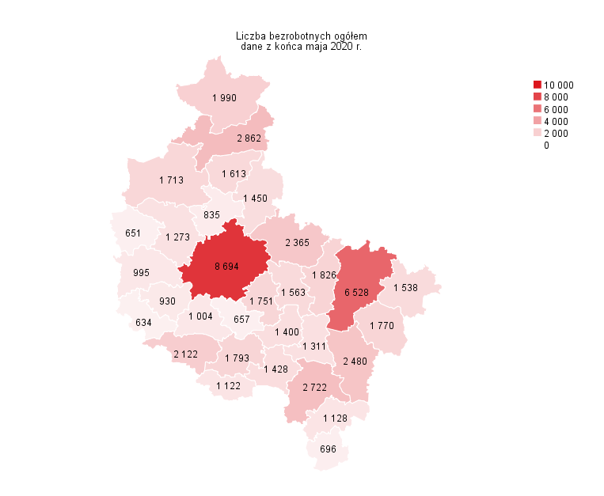
Powrót do spisu tabel

M2

Powrót do spisu tabel

M3
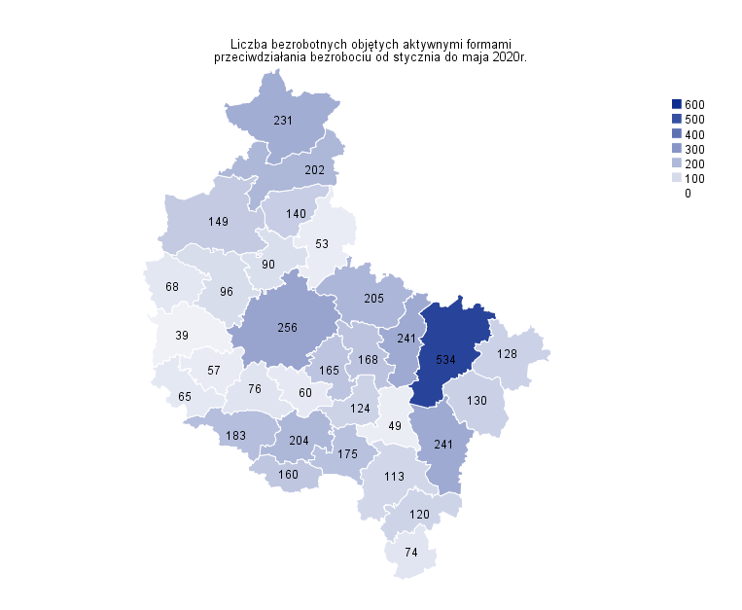
Powrót do spisu tabel

M4
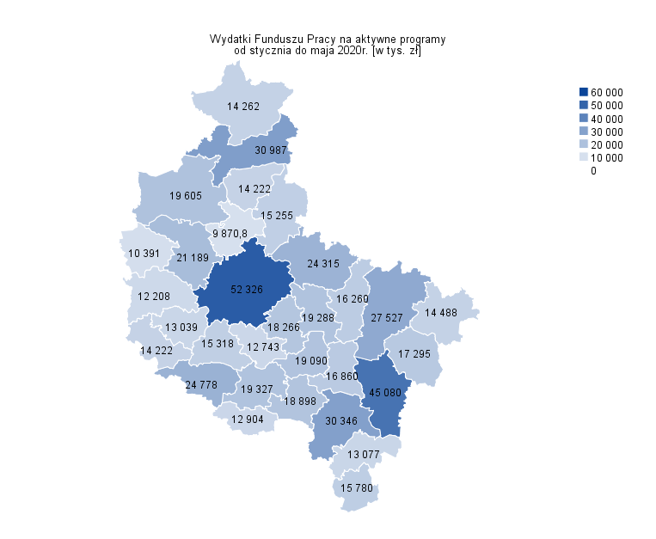
Powrót do spisu tabel

M5
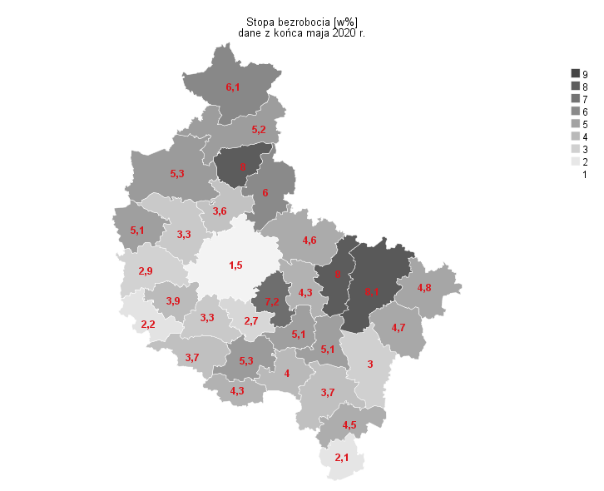
Powrót do spisu tabel

M6
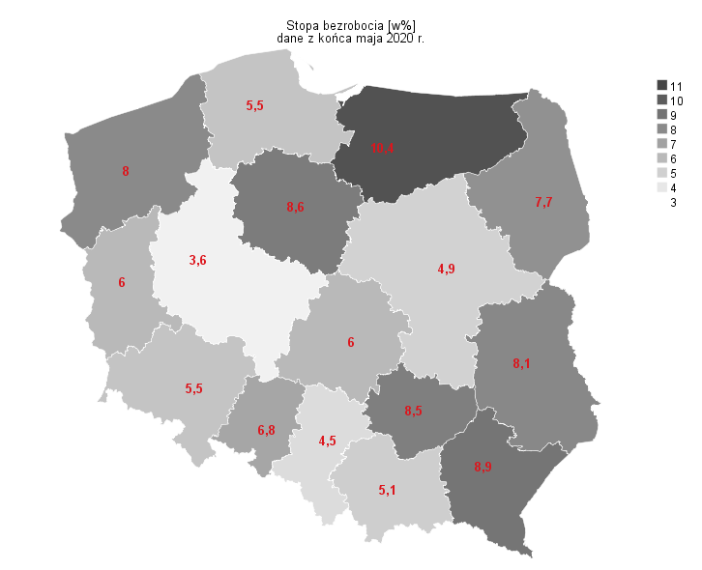
Powrót do spisu tabel

